关系图
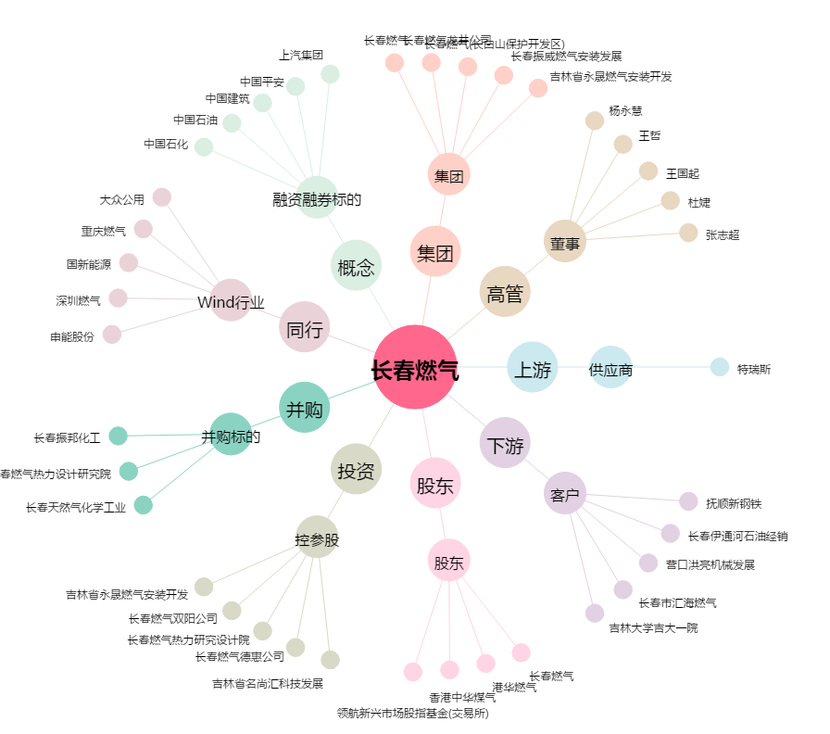
长春燃气[600333.SH] - 关系概览图

